상품제안서
블랑블루 어린이 대나무칫솔+치약+종이케이스 | 상품코드: F25958

 |  |  |  |  |  |  | 02-412-0044 | www.easy1.co.kr
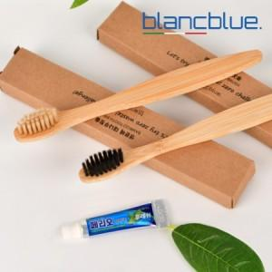

【상세/제작정보】 | 인쇄 별도 문의

【인쇄/포장옵션】 | 풀칼라, 스티커제작 및 부착 / 포장불가능

【공급단가】 | 수량 | 100~ | 300~ | 500~ | 1,000~ | 3,000~
*VAT별도 | 단가 | 1,040원 | 1,020원 | 1,000원 | 960원 | 920원

【상품 URL】 | http://www.easy1.co.kr/src/goods_detail.php?gdno=25958

